Sumário
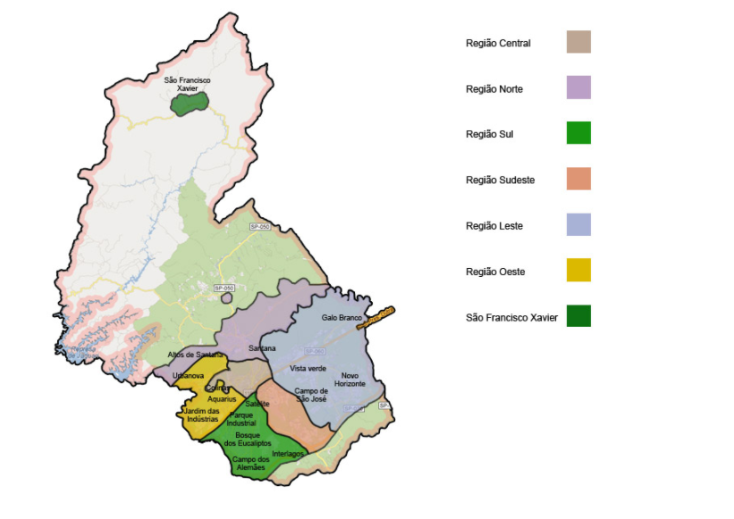
Base dos bairros | Apresenta a demanda de cada um dos bairros por região

Base Unidades de saúde | Apresenta os potenciais locais que podem ser posto de vacinação

Base Escolas Municipais | Apresenta os potenciais locais que podem ser posto de vacinação

